21 10
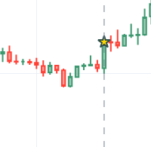
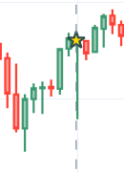
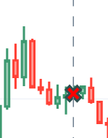
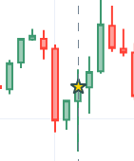
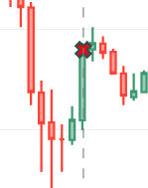
EUR USD
6 | 3
10 | 3
4 | 3
2 | 0
2.5 | 0
9 | 3
0
10 | 3

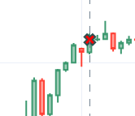
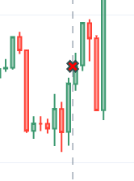
GBP USD
6 | 3 | 4 | 3 | 3 | 3
5 | 3 | 3 | 3 | 2 | 0
-1 | -1 | 8 | 3 | 1 | 0
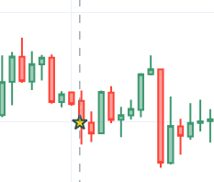
2 | 0 | -1 | -1 | -1 | -1
8 | 3 | -1 | -1 | -1 | -1
3 | 3 | 1 | 0 | 2 | 0
-1 | -1 | -1 | -1 | -1 | -1
6 | 3 | -1 | -1 | -1 | -1
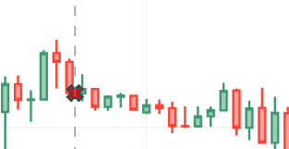
-1 | -1 | -1 | -1 | 4 | 3
7 | 3 | 4 | 3 | 3 | 3
3 | 3 | 3 | 3 | 3 | 3
-1 | -1 | 4 | 3 | 3 | 3
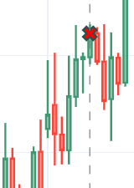
1 | 0 | -1 | -1 | 3 | 3
5 | 3 | 4 | 3 | -1 | -1
2.5 | 0 | -1 | -1
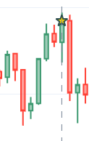
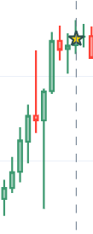
-1 | -1 | 4 | 3
 |  | 1 | 0
AUD USD |  | 5 | 3
3 | 3 | 3 | 3
5 | 3 | -1 | -1
-1 | -1 | 3 | 3
8 | 3

USD CHF

-1 | -1
1 | 0
5 | 3
2.5 | 0
1 | 0
-1 | -1
5 | 3
5 | 3
-1 | -1
5 | 3
4 | 3
3 | 3
3 | 3
-1 | -1
-1 | -1
4 | 3
-1 | -1
-1 | -1

USD CAD

-1 | -1
-1 | -1
4 | 3
2 | 0
-1 | -1
5 | 3
5 | 3
-1 | -1
5 | 3
-1 | -1
3 | 3
-1 | -1
3 | 3
1 | 0
4 | 3
1 | 0
-1 | -1
-1 | -1
5 | 3
-1 | -1
3 | 3

JPY USD
4 | 3
5 | 3
5 | 3
-1 | -1
4 | 3
-1 | -1
-1 | -1
4 | 3
4 | 3

